信用交易
融资融券市场交易数据统计(2025-03-31)

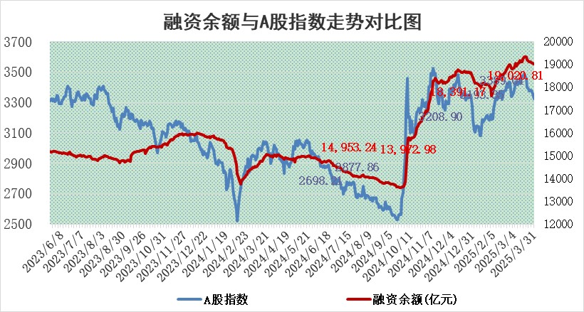
标的证券 | 融资融券余额（亿元） | 融资余额（亿元） | 融券余额（亿元） | 融资买入额（亿元） | 融资融券规模变化（亿元） | 融资余额增幅(‰) | 融券余额增幅(%)
统计数据 | 19,186.70 | 19,020.81 | 111.07 | 1,056.60 | -37.84 | -1.96 | -0.21

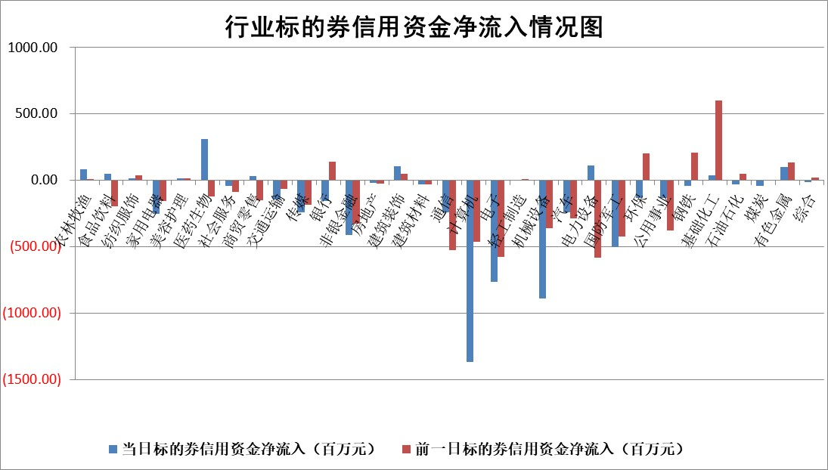

标的基金代码 | 标的基金简称 | 融资余额/市值(%) | 融资余额增幅(%) | 融资买入额/成交金额(%) | （融资余额净增额-融券余额净增额）/市值(‱) | 融券余额降幅(%) | ABS[（融资余额净增额-融券余额净增额）/市值净增额-1](%)
159902 | 华夏中小板ETF | 0.00 | 0.00 | 0.00 | 0.00 | 0.00 | 100.00
159915 | 易方达创业板ETF | 2.74 | 10.16 | 273917.51 | 25.34 | 18.93 | 131.20
159919 | 嘉实沪深300ETF | 0.77 | 1.02 | 3.46 | 0.77 | -1.85 | 101.43
159920 | 华夏恒生ETF | 33.36 | -0.09 | 9.08 | -2.92 | 0.00 | 98.30
159922 | 嘉实中证500ETF | 0.57 | 6.28 | 7.69 | 4.86 | 10.28 | 101.24
159925 | 南方沪深300ETF | 0.44 | -0.06 | 0.56 | -0.02 | 0.74 | 99.98
159928 | 消费ETF | 2.70 | -3.10 | 2.47 | -8.61 | 1.10 | 91.34
159934 | 易方达黄金ETF | 41.97 | 0.14 | 7.76 | 6.04 | 0.00 | 98.02
159939 | 全指信息技术ETF | 1.02 | 0.86 | 128.17 | 0.45 | -13.93 | 100.96
159940 | 全指金融地产ETF | 0.32 | 0.70 | 0.00 | 0.22 | 0.00 | 100.28
159995 | 半导体芯片ETF | 2.82 | 3.84 | 319.42 | 10.45 | 0.02 | 219.93
159997 | 天弘中证电子ETF | 2.21 | 3.72 | 4.51 | 7.85 | -11.24 | 117.83
159998 | 天弘中证计算机主题ETF | 0.82 | 3.35 | 0.19 | 2.73 | 0.43 | 113.81
510050 | 华夏上证50ETF | 2.33 | 1.70 | 195.44 | 3.82 | -3.46 | 111.34
510180 | 华安上证180ETF | 0.44 | -1.08 | 0.48 | -0.23 | 28.60 | 99.72
510880 | 华泰柏瑞红利ETF | 0.86 | -2.34 | 4.12 | -2.19 | -23.06 | 239.07
510900 | 易方达恒生H股ETF | 37.45 | -0.03 | 3.29 | -1.00 | 0.00 | 98.99
511010 | 5年期国债ETF | 2.50 | -0.24 | 0.01 | -0.60 | 0.00 | 15.56
511380 | 可转债及可交换债券ETF | 2.69 | 21.52 | 79.78 | 47.61 | 0.00 | 142.35
512000 | 全指证券ETF | 6.44 | 0.60 | 19.38 | 4.15 | 1.83 | 103.81
512010 | 沪深300医药卫生ETF | 5.49 | 0.14 | 66.26 | 0.97 | 1.34 | 100.96
512070 | 沪深300非银ETF | 3.48 | -2.01 | 1421.82 | -7.11 | 1.55 | 93.73
512400 | 南方中证申万有色金属ETF | 1.49 | -1.87 | 1.00 | -2.22 | 4.76 | 97.87
512580 | 广发中证环保产业ETF | 0.80 | -0.44 | 0.11 | -0.36 | 0.00 | 99.79
512660 | 国泰中证军工ETF | 2.48 | -6.56 | 8.61 | -16.54 | 7.71 | 80.63
512800 | 华宝中证银行ETF | 5.35 | 0.27 | 3.10 | 1.23 | -0.79 | 113.99
512980 | 广发中证传媒ETF | 1.67 | 1.32 | 736.39 | 4.17 | 10.56 | 123.35
515030 | 华夏中证新能源汽车ETF | 1.71 | -0.75 | 3.96 | -1.28 | 0.04 | 99.15
515050 | 华夏中证5G通信主题ETF | 1.55 | 8.29 | 7.99 | 11.45 | -6.98 | 235.41
515070 | 华夏中证人工智能ETF | 2.74 | 0.45 | 5.98 | 1.23 | 0.00 | 94.71
标的股票比较指标 |  | 融资余额/流通A股市值(%) | 融资余额增幅(%) | 融资买入额/成交金额(%) | （融资余额净增额-融券余额净增额）/流通A股市值(‱) | 融券余额降幅(%) | ABS[（融资余额净增额-融券余额净增额）/流通A股市值净增额-1](%)
前十名标的个股 |  | 鹏都农牧 | 麦加芯彩 | 安旭生物 | 麦加芯彩 | 汇金科技 | 威马农机
 |  | 东旭光电 | 东风科技 | 东来技术 | 永鼎股份 | 科大国创 | 炬光科技
 |  | 威创股份 | 翱捷科技 | 丰林集团 | 宇环数控 | 软控股份 | 欣灵电气
 |  | 海印股份 | 苏试试验 | 近岸蛋白 | 恒工精密 | 共同药业 | 强瑞技术
 |  | 广汇汽车 | 西部黄金 | 轻纺城 | 怡和嘉业 | 硕贝德 | 唯万密封
 |  | 首航高科 | 恒工精密 | 三川智慧 | 邵阳液压 | 芳源股份 | 宝通科技
 |  | 超华科技 | 怡和嘉业 | 明冠新材 | 东风科技 | 威尔高 | 中航产融
 |  | 联络互动 | 翰博高新 | 博瑞医药 | 苏试试验 | 明月镜片 | 英方软件
 |  | 爱康科技 | 华曙高科 | 包钢股份 | 天和防务 | 上海九百 | 涛涛车业
 |  | 长江健康 | 伟星股份 | 吉林敖东 | 翰博高新 | 万辰集团 | 真兰仪表
后十名标的个股 |  | 联创股份 | 中航产融 | 玉龙股份 | 真兰仪表 | 航天动力 | 通宇通讯
 |  | 香雪制药 | 盈峰环境 | 湖南发展 | 军信股份 | 风范股份 | 无锡银行
 |  | 华闻集团 | 军信股份 | 贵州燃气 | 中航产融 | 海南矿业 | 通化金马
 |  | 东方集团 | 至纯科技 | 泰豪科技 | 新元科技 | 华谊集团 | 恒尚节能
 |  | 中青宝 | 浙江荣泰 | 概伦电子 | 浙江荣泰 | 海正药业 | 欧陆通
 |  | 晨鸣纸业 | 德石股份 | 迅捷兴 | 祥鑫科技 | 航发科技 | 威力传动
 |  | 中航电测 | 智明达 | 联创股份 | 至纯科技 | 文峰股份 | 美利信
 |  | 海通证券 | 瑞丰新材 | 香雪制药 | 德石股份 | 东睦股份 | 豪江智能
 |  | 普利制药 | 鸿泉物联 | 华闻集团 | 矩阵股份 | 中航重机 | 侨源股份
 |  | 世纪华通 | 真兰仪表 | 东方集团 | 龙溪股份 | 雷科防务 | 瑞纳智能
说明：1.以上普通交易数据和信用交易数据皆以交易日收盘后数据为基准；2.上述标的证券总数据只计算标的证券市场总数据，不包括从标的证券中调出去标的证券数据，所以与交易所公布的总值略有不同； 3.上述行业采用申万一级行业分类；4.以上标的基金和标的个股中比较的6个指标值中：前5个（从左至右）为正向指标，值越大排名越靠前；第6个为逆向指标，值越小，排名越靠前；5.第6个指标中ABS[]表示求绝对值，其主要用于考量信用资金相对净流入对股价相对净变化的贡献程度；6.数据来源：wind，交易所。

 |  |  |  | 证券代码 | 新增融资余额 | 融资买入额 | 融资买入增幅前10
 |  | 1 | 西部建设 | 002302 | 80643953 | 177472374 | 41%
 |  | 2 | 天键股份 | 301383 | 27855096 | 56831811 | 39%
 |  | 3 | 井松智能 | 688251 | 7040854 | 13763946 | 27%
 |  | 4 | 国电电力 | 600795 | 116116226 | 151740647 | 23%
 |  | 5 | 华立科技 | 301011 | 9342856 | 31199107 | 23%
 |  | 6 | 捷邦科技 | 301326 | 9066090 | 22350547 | 22%
 |  | 7 | 海利尔 | 603639 | 19864834 | 35520613 | 20%
 |  | 8 | 华研精机 | 301138 | 7597460 | 13339451 | 16%
 |  | 9 | 鹏辉能源 | 300438 | 83773067 | 304558811 | 16%
 |  | 10 | 建科股份 | 301115 | 7106455 | 29879412 | 15%

